2.pivot_VC
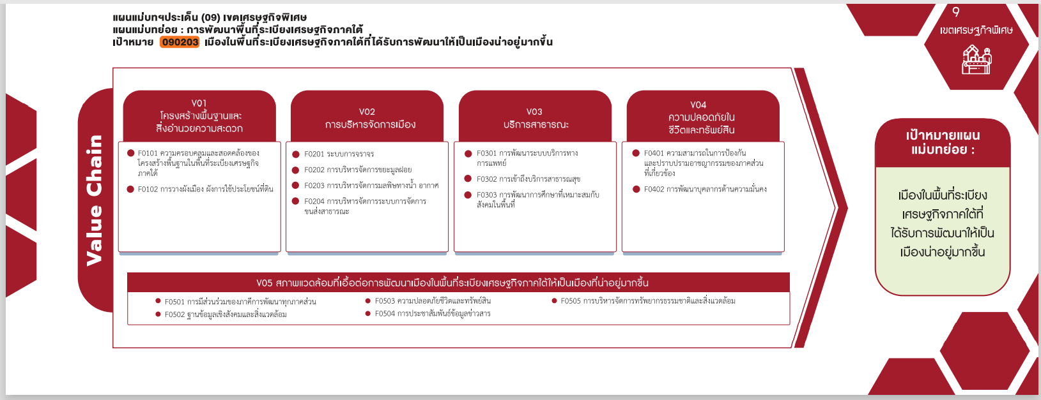
( 1 โครงการ )
รวม 1 โครงการ
รวม 2 โครงการ
( 1 โครงการ )
( 1 โครงการ )
( 1 โครงการ )
( 2 โครงการ )
( 3 โครงการ )
รวม 6 โครงการ
Count of ชื่อโครงการ / การดำเนินงาน | ปีงบประมาณ
Row Labels | 2563 | 2565 | Grand Total
090203V03 | 1 |  | 1
090203F0301 | 1 |  | 1
090203V04 |  | 2 | 2
090203F0401 |  | 1 | 1
090203F0402 |  | 1 | 1
090203V05 | 1 | 5 | 6
090203F0502 |  | 3 | 3
090203F0503 |  | 1 | 1
090203F0505 | 1 | 1 | 2
Grand Total | 2 | 7 | 9

4.รวม
กรุณา Log in เข้าระบบ eMENSCR ก่อนดำเนินการ Click ที่ link โครงการนั้น ๆ
หมายเหตุ : หากไม่ Login จะไม่สามารถดูรายละเอียดโครงการได้
โครงการที่ปรากฎเป็นโครงการที่ผ่านการอนุมัติจากผู้บริหาร (M7) ของหน่วยงานเท่านั้น

 |  |  |  |  |  |  |  |  |  | กรณี Project 65 เป็นโครงการใน 571 โครงการ ให้ใส่ * ไว้ในช่องประเภทโครงการ ตัวอย่าง Project 65*
 |  |  |  |  |  |  |  |  |  |  | องค์ประกอบ/ปัจจัยที่เป็นสีแดงคือการเติมเอง
ชื่อโครงการ / การดำเนินงาน | สถานะ | วันที่เริ่มต้นโครงการ | ปีงบประมาณ | วันที่สิ้นสุดโครงการ | รวมวงเงินงบประมาณทั้งหมด | รวมงบประมาณจากแผนการใช้จ่ายทั้งหมด | หน่วยงานระดับกองหรือเทียบเท่า | หน่วยงานระดับกรมหรือเทียบเท่า | หน่วยงานระดับกระทรวงหรือเทียบเท่า | ประเภทโครงการ | องค์ประกอบ | ปัจจัย
โครงการนวัตกรรมตำรวจเพื่อความสามารถในการป้องกันและปราบปรามอาชญากรรมของภาคส่วนที่เกี่ยวข้อง(วจ.) | อนุมัติแล้ว | ตุลาคม 2564 | 2565 | กันยายน 2565 | 1,000,000 | 1,000,000 | กองยุทธศาสตร์สำนักงานยุทธศาสตร์ตำรวจ | สำนักงานตำรวจแห่งชาติ | หน่วยงานขึ้นตรงนายกรัฐมนตรี | project65 | 090203V04 | 090203F0401
โครงการนวัตกรรมตำรวจเพื่อการพัฒนาบุคลากรด้านความมั่นคง(วจ.) | อนุมัติแล้ว | ตุลาคม 2564 | 2565 | กันยายน 2565 | 1,000,000 | 1,000,000 | กองยุทธศาสตร์สำนักงานยุทธศาสตร์ตำรวจ | สำนักงานตำรวจแห่งชาติ | หน่วยงานขึ้นตรงนายกรัฐมนตรี | project65 | 090203V04 | 090203F0402
โครงการนวัตกรรมตำรวจเพื่อความปลอดภัยชีวิตและทรัพย์สินของประชาชน(วจ.) | อนุมัติแล้ว | ตุลาคม 2564 | 2565 | กันยายน 2565 | 1,200,000 | 1,200,000 | กองยุทธศาสตร์สำนักงานยุทธศาสตร์ตำรวจ | สำนักงานตำรวจแห่งชาติ | หน่วยงานขึ้นตรงนายกรัฐมนตรี | project65 | 090203V05 | 090203F0503
โครงการนวัตกรรมตำรวจเพื่อการบริหารจัดการทรัพยากรธรรมชาติและสิ่งแวดล้อม(วจ.) | อนุมัติแล้ว | ตุลาคม 2564 | 2565 | กันยายน 2565 | 1,200,000 | 1,200,000 | กองยุทธศาสตร์สำนักงานยุทธศาสตร์ตำรวจ | สำนักงานตำรวจแห่งชาติ | หน่วยงานขึ้นตรงนายกรัฐมนตรี | project65 | 090203V05 | 090203F0505
โครงการพัฒนาระบบบริการสุขภาพหน่วยบริการในเขตพื้นที่เกาะสำหรับการท่องเที่ยว | อนุมัติแล้ว | ตุลาคม 2562 | 2563 | กันยายน 2563 | 800,000 | 800,000 | กองบริหารการสาธารณสุข | สำนักงานปลัดกระทรวงสาธารณสุข | กระทรวงสาธารณสุข |  | 090203V03 | 090203F0301
โครงการจัดการปัจจัยเสี่ยงด้านอนามัยสิ่งแวดล้อมในพื้นที่ระเบียงเศรษฐกิจภาคใต้ | อนุมัติแล้ว | ตุลาคม 2564 | 2565 | กันยายน 2565 | 9,670,000 | 9,670,000 | กองแผนงาน | กรมอนามัย | กระทรวงสาธารณสุข | project65* | 090203V05 | 090203F0502
โครงการจัดการปัจจัยเสี่ยงด้านอนามัยสิ่งแวดล้อมในพื้นที่ระเบียงเศรษฐกิจภาคใต้ | อนุมัติแล้ว | ตุลาคม 2564 | 2565 | กันยายน 2565 | 9,670,000 | 9,670,000 | กองประเมินผลกระทบต่อสุขภาพ | กรมอนามัย | กระทรวงสาธารณสุข | project65* | 090203V05 | 090203F0502
โครงการจัดการปัจจัยเสี่ยงด้านอนามัยสิ่งแวดล้อมในพื้นที่ระเบียงเศรษฐกิจภาคใต้ | รอแก้ไข | ตุลาคม 2564 | 2565 | กันยายน 2565 | 9,670,000 | 9,670,000 | กองประเมินผลกระทบต่อสุขภาพ | กรมอนามัย | กระทรวงสาธารณสุข |  | 090203V05 | 090203F0502
โครงการป้องกันและแก้ไขปัญหาความเสื่อมโทรมของทรัพยากรธรรมชาติและสิ่งแวดล้อม | อนุมัติแล้ว | มกราคม 2563 | 2563 | กันยายน 2563 | 29,550,400 | 29,550,400 | ฝ่ายอำนวยการสำนักงาน | สำนักงานส่งเสริมเศรษฐกิจดิจิทัล | กระทรวงดิจิทัลเพื่อเศรษฐกิจและสังคม |  | 090203V05 | 090203F0505

